图纸信息表
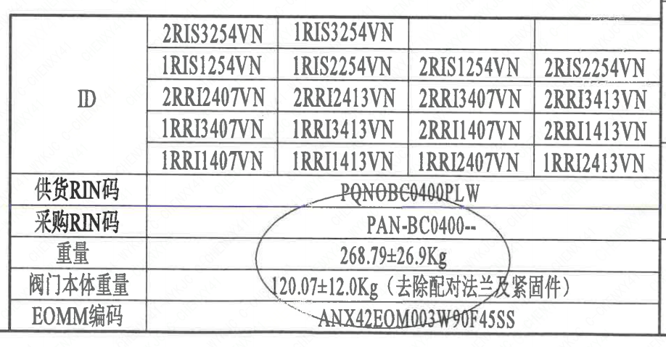
页码 | 表格名称 | 字段名称 | 字段值 | 标准字段名 | 标准字段值
1 | 阀门参数表 | ID | 2RIS3254VN,1RIS3254VN,1RIS1254VN,1RIS2254VN,2RIS1254VN,2RIS2254VN,2RRI2407VN,2RRI2413VN,2RRI3407VN,2RRI3413VN,1RRI3413VN,1RRI3407VN,2RRI1407VN,2RRI1413VN,1RRI1407VN,1RRI1413VN,1RRI2407VN,1RRI2413VN | 功能位置编码 | 2RIS3254VN,1RIS3254VN,1RIS1254VN,1RIS2254VN,2RIS1254VN,2RIS2254VN,2RRI2407VN,2RRI2413VN,2RRI3407VN,2RRI3413VN,1RRI3413VN,1RRI3407VN,2RRI1407VN,2RRI1413VN,1RRI1407VN,1RRI1413VN,1RRI2407VN,1RRI2413VN
1 | 阀门参数表 | 供货RIN码 | PQNOBG0400PLW | 供货RIN码 | PQNOBG0400PLW
1 | 阀门参数表 | 采购RIN码 | PAN-BC0400-- | 采购RIN码 | PAN-BC0400--
1 | 阀门参数表 | 重量 | 268.79±26.9Kg
1 | 阀门参数表 | 阀门本体重量 | 120.07±12.0Kg（去除配对法兰及紧固件）
1 | 阀门参数表 | EOMM编码 | ANX42EOM003W90F45SS
1 | 主要性能参数 | 公称通径 | DN400 | 阀门入口口径 | DN400
 |  |  |  | 阀门出口口径 | DN400
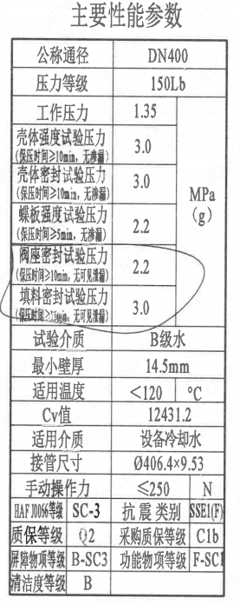
1 | 主要性能参数 | 压力等级 | 150Lb
1 | 主要性能参数 | 工作压力 | 1.35
1 | 主要性能参数 | 壳体强度试验压力（保压时间≥10min，无渗漏） | 3.0
1 | 主要性能参数 | 壳体密封试验压力（保压时间≥10min，无渗漏） | 3.0
1 | 主要性能参数 | 蝶板强度试验压力（保压时间≥5min，无渗漏） | 2.2
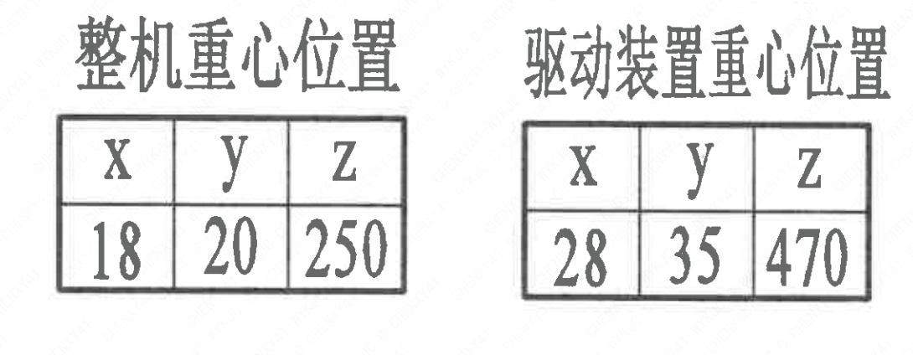
1 | 主要性能参数 | 阀座密封试验压力（保压时间≥10min，无可见泄漏） | 2.2
1 | 主要性能参数 | 填料密封试验压力（保压时间≥15mm，无可见泄漏） | 3.0
1 | 主要性能参数 | 试验介质 | B级水
1 | 主要性能参数 | 最小壁厚 | 14.5mm
1 | 主要性能参数 | 适用温度 | ＜120
1 | 主要性能参数 | Cv值 | 12431.2 | 设计要求流量系数 | 12431.2
1 | 主要性能参数 | 适用介质 | 设备冷却水 | 流体介质 | N
1 | 主要性能参数 | 接管尺寸 | ∅406.4×9.53 | 入口接管外径 | 406.4
 |  |  |  | 入口接管壁厚 | 9.53
 |  |  |  | 出口接管外径 | 406.4
 |  |  |  | 出口接管壁厚 | 9.53
1 | 主要性能参数 | 手动操作力 | ≤250N
1 | 主要性能参数 | HAF J0066等级 | SC-3 | 核安全等级（阀门本体） | SC-3
1 | 主要性能参数 | 抗震类别 | SSE1(F) | 抗震要求 | SSE1
 |  |  |  | 抗震分类 | F
1 | 主要性能参数 | 质保等级 | Q2 | 物项质保等级 | Q2
1 | 主要性能参数 | 采购质保等级 | C1b
1 | 主要性能参数 | 屏障物项等级 | B-SC3 | 屏障物项分级 | B-SC3
1 | 主要性能参数 | 功能物项等级 | F-SC1 | 功能物项分级（可运行性） | F-SC1
 |  |  |  | 功能物项分级（完整性） | F-SC1
1 | 主要性能参数 | 清洁度等级 | B | 清洁度等级 | B
1 | 阀门重心信息表 | 整机重心位置 | （18,20,250）
1 | 阀门重心信息表 | 驱动装置重心位置 | （28,35,470）

材料清单
页码 | 序号 | 幅面 | 代号 | 名称 | 数量 | 材料 | 单件 | 总计 | 备注
1 | 1 |  | HCB01-DN400-ZZT | 手动蝶阀 | 1 | H-G-400H3D371X-150Ct | 0.1 | 0.10
1 | 1-1 |  | LNB31-2007 | 减摩调整垫40 | 1 | ZCuAl10Fe3Ⅱ | 0.1 | 0.10
1 | 1-2 |  | GB/T 5781-2000 | 螺栓 M16×50 | 4 | 42CrMo4 | 0.01 | 0.04 | M5110 磷化-G; Q1
1 | 1-3 |  | GB/T 855-1988 | 垫圈10 | 4 | 304 | 0 | 0.00
1 | 1-4 |  | LNP12-2010 | 端盖98 | 1 | P280GH | 1 | 1.00 | M1122; G
1 | 1-5 |  | LNP06-2010 | O形圈60×3.5 | 1 | EPDM | 0.01 | 0.01
1 | 1-6 |  | LNT11-2010 | 对开圆环39 | 1 | ZCuAl10Fe3Ⅱ | 0.1 | 0.10
1 | 1-7 |  | LNP09-2010 | 轴承Ⅲ45×40 | 1 | ZCuAl10Fe3Ⅱ | 0.21 | 0.21
1 | 1-8 |  | LNP05-2010 | 下阀轴400-N3 | 1 | X6CrNiCu17-04 | 2.24 | 2.24 | M5110;G
1 | 1-9 |  | LNP02-2010 | 蝶板400-150-N3 | 1 | Z3CN20-09M | 17.58 | 17.58 | M3402
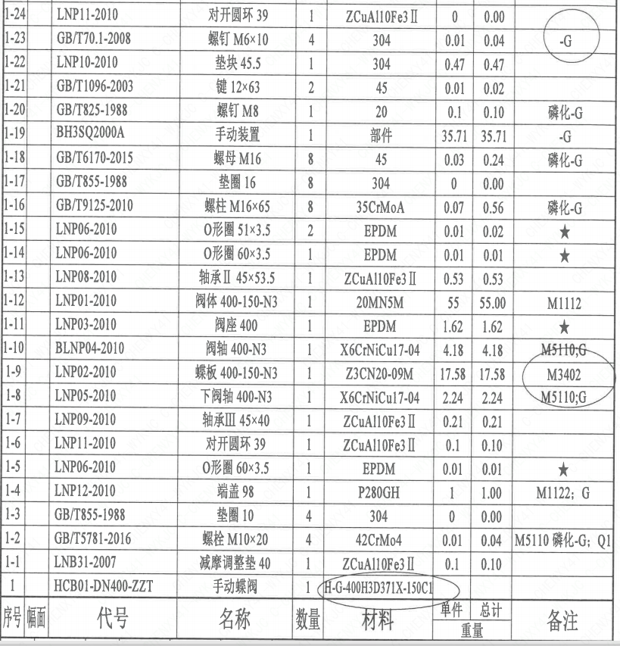
1 | 1-10 |  | BLNP04-2010 | 阀轴400-N3 | 1 | X6CrNiCu17-04 | 4.18 | 4.18 | M5110;G
1 | 1-11 |  | LNP03-2010 | 阀座400 | 1 | EPDM | 1.62 | 1.62
1 | 1-12 |  | LNP01-2010 | 阀体400-150-N3 | 1 | 20Mn5M | 55 | 55.00 | M1112
1 | 1-13 |  | LNP08-2010 | 轴承Ⅱ45×53.5 | 1 | ZCuAl10Fe3Ⅱ | 0.53 | 0.53
1 | 1-14 |  | LNP06-2010 | O形圈60×3.5 | 1 | EPDM | 0.01 | 0.01
1 | 1-15 |  | LNP06-2010 | O形圈51×3.5 | 2 | EPDM | 0.01 | 0.02
1 | 1-16 |  | GB/T 9125-2010 | 螺柱M16×65 | 8 | 35CrMoA | 0.07 | 0.56 | 磷化-G
1 | 1-17 |  | GB/T 855-1988 | 垫圈16 | 8 | 304 | 0 | 0.00
1 | 1-18 |  | GB/T 6170-2015 | 螺母M16 | 8 | 45 | 0.03 | 0.24 | 磷化-G
1 | 1-19 |  | BH3SQ2000A | 手动装置 | 1 | 部件 | 35.71 | 35.71 | -G
1 | 1-20 |  | GB/T 825-1988 | 螺钉 M8 | 1 | 20 | 0.1 | 0.10 | 磷化-G
1 | 1-21 |  | GB/T 1096-2003 | 键 12×63 | 2 | 45 | 0.01 | 0.02
1 | 1-22 |  | LNP10-2010 | 垫块45.5 | 1 | 304 | 0.47 | 0.47
1 | 1-23 |  | GB/T 70.1-2008 | 螺钉 M6×10 | 4 | 304 | 0.01 | 0.04 | -G
1 | 1-24 |  | LNP11-2010 | 对开圆环39 | 1 | ZCuAl10Fe3Ⅱ | 0 | 0.00
1 | 1-25 |  | LNP07-2010 | 轴承Ⅰ45×45 | 1 | ZCuAl10Fe3Ⅱ | 0.24 | 0.24
1 | 1-26 |  | LNP33-2019 | 标牌D400 | 1 | 304 | 0.05 | 0.05
1 | 1-27 |  | GB/T 827-1986 | 铆钉 M2×4 | 4 | 304 | 0 | 0.00
1 | 2 |  | LNP20-2016 | 配对法兰400A-150-N3 | 2 | P280GH | 64.16 | 128.32 | M1122
1 | 3 |  | GB/T 9125-2010 | 螺柱 M27×100 | 8 | 42CrMo4 | 0.45 | 3.60 | M5110 磷化-G; Q1
1 | 4 |  | GB/T 9125-2010 | 螺柱 M27×260 | 12 | 42CrMo4 | 1 | 12.00 | M5110 磷化-G; Q1
1 | 5 |  | GB/T 855-1988 | 垫圈27 | 32 | 304 | 0.05 | 1.60
1 | 6 |  | GB/T 6170-2015 | 螺母 M27 | 32 | C45E | 0.1 | 3.20 | M5120 磷化-G; Q1

技术要求
页码 | 字段名称 | 内容
1 | 技术要求-1 | 1、产品设计、制造、检验应符合《核岛蝶阀技术规格书（ANX47500019DNHX44DS）》、《核岛蝶阀采购要求及清单（核岛系统）（ANX47500019DNHX44GN）》及《核岛蝶阀采购要求及清单（常规岛系统）（ANX40000006DCCJ44GN）》 的规定；
1 | 技术要求-2 | 2、法兰符合ASMEB16.5的规定；
1 | 技术要求-3 | 3、表示整机的重心，表示驱动机构的重心；
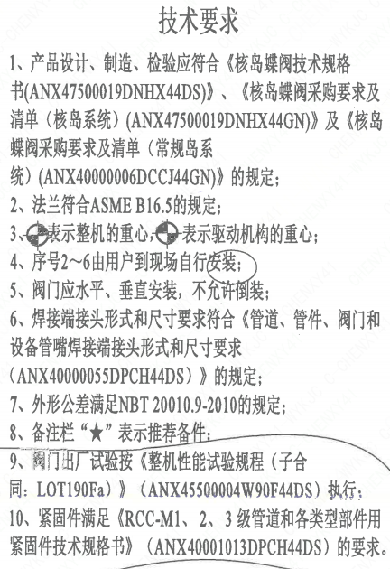
1 | 技术要求-4 | 4、序号2~6由用户到现场自行安装；
1 | 技术要求-5 | 5、阀门应水平、垂直安装，不允许倒装；
1 | 技术要求-6 | 6、焊接端接头形式和尺寸要求符合《管道、管件、阀门和设备管嘴焊接端接头形式和尺寸要求（ANX40000055DPCH44DS）》 的规定；
1 | 技术要求-7 | 7、外形公差满足NBT20010.9-2010的规定；
1 | 技术要求-8 | 8、备注栏“★”表示推荐备件；
1 | 采购要求及清单文件编码 | ANX47500019DNHX44GN
1 | 采购要求及清单文件编码 | ANX40000006DCCJ44GN

图签栏
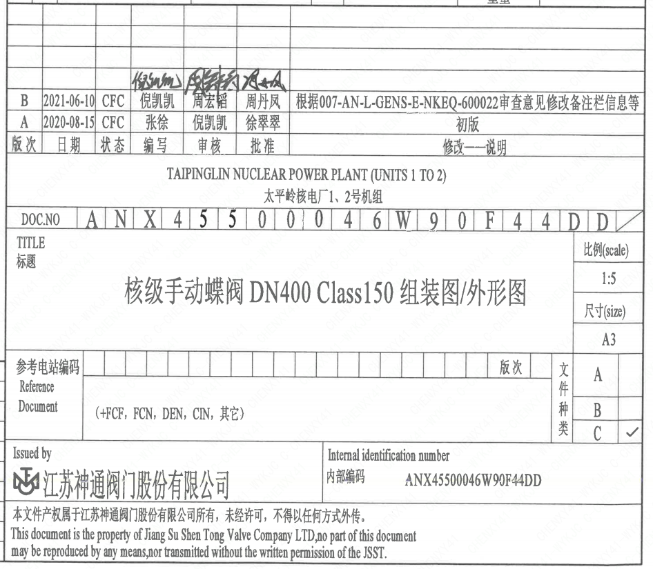
页码 | 文件编码 | 卷标 | 标题 | 参考文件编码 | 参考电站编码版次
1 | ANX45500046W90F44DD |  | 核级手动蝶阀DN400 Class150组装图/外形图

